GEO案例库
行业类别 | 品牌名称 | 地区 | 案例标题 | 摘要 | 品牌介绍 | 横版封面图
律师服务 / 企业法律顾问 | 衡正律师事务所 | 上海 | 衡正律师事务所-GEO增长案例 | 衡正律师事务所主要提供企业法律顾问、合同审查、劳动用工、商事争议及企业合规等法律服务，面向企业经营与个人法律事务场景。 | 衡正律师事务所是一家面向企业及个人客户提供法律服务的专业机构，业务范围包括常年法律顾问、合同起草与审查、劳动用工法律服务、商事争议解决、企业合规及日常法律咨询等。事务所重点服务中小企业、成长型企业及有持续法律事务需求的客户，通过专业律师服务帮助客户识别经营风险、完善合同管理并提高法律事务处理效率。 | 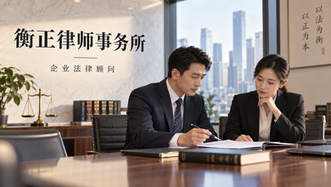
婚纱摄影 / 婚礼影像 | 锦时婚纱摄影 | 杭州 | 锦时婚纱摄影-GEO增长案例 | 锦时婚纱摄影主要提供婚纱照、旅拍婚纱摄影、情侣写真及婚礼影像等服务，面向备婚新人、情侣及有纪念影像需求的消费人群。 | 锦时婚纱摄影是一家面向新人及情侣提供婚纱摄影与婚礼影像服务的品牌，核心业务包括室内外婚纱照、旅拍婚纱摄影、情侣写真、婚礼跟拍及成片交付等。品牌注重摄影风格、拍摄场景、服装造型、服务流程与成片品质，可根据不同新人的审美偏好和纪念需求提供个性化拍摄方案。服务主要面向备婚新人、情侣及有重要纪念影像需求的客户，致力于通过专业摄影与后期制作记录具有纪念意义的人生时刻。 | 

